1.1-1.2
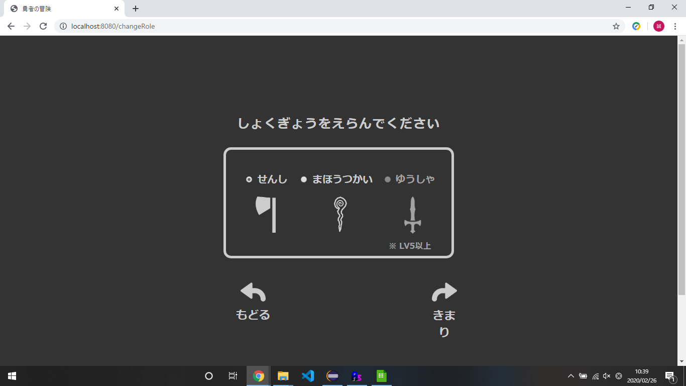
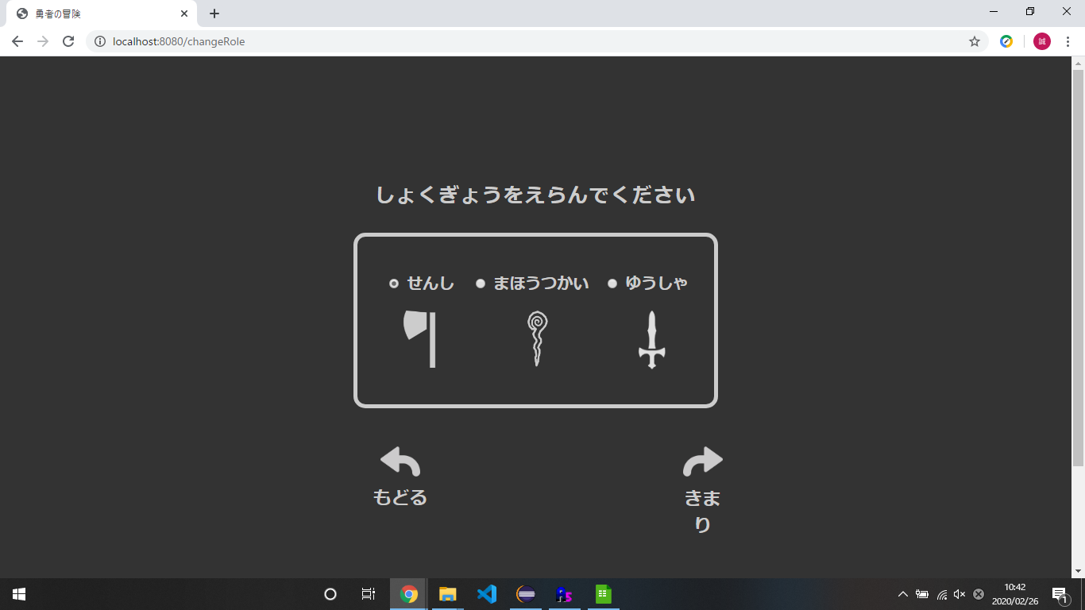
1.1 | 1.2

2.1.1-2.5.5
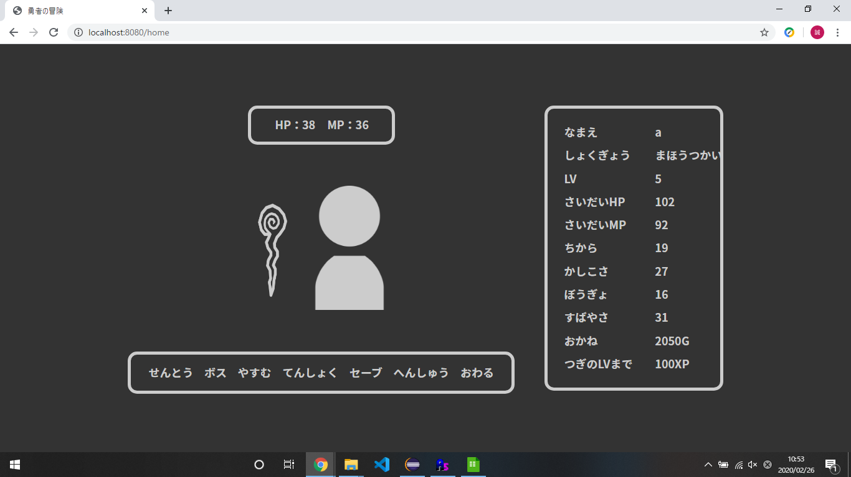
2.1.1-2.1.5
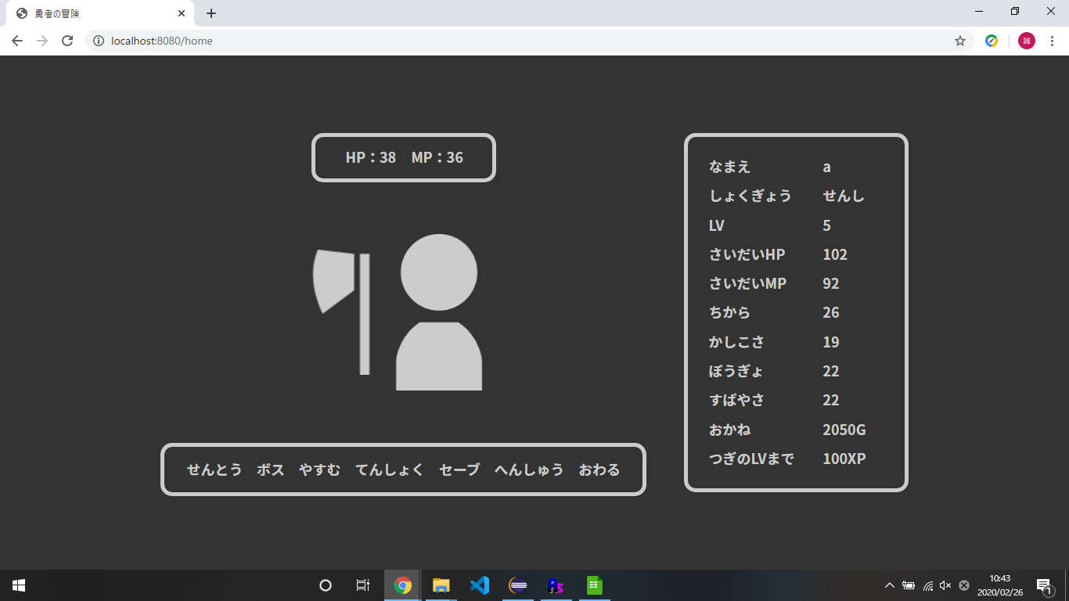


2.2.1-2.2.5


2.3.1-2.3.5
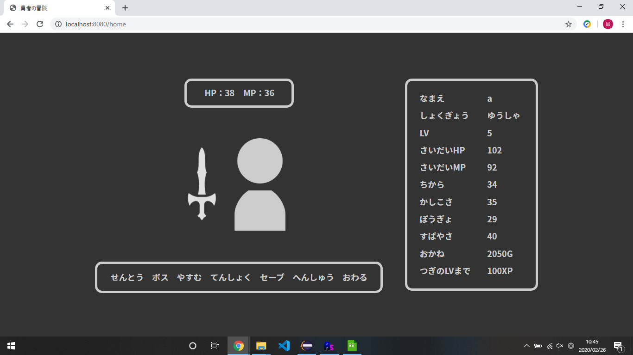

2.4.1-2.4.5

2.5.1-2.5.5

